Sheet1
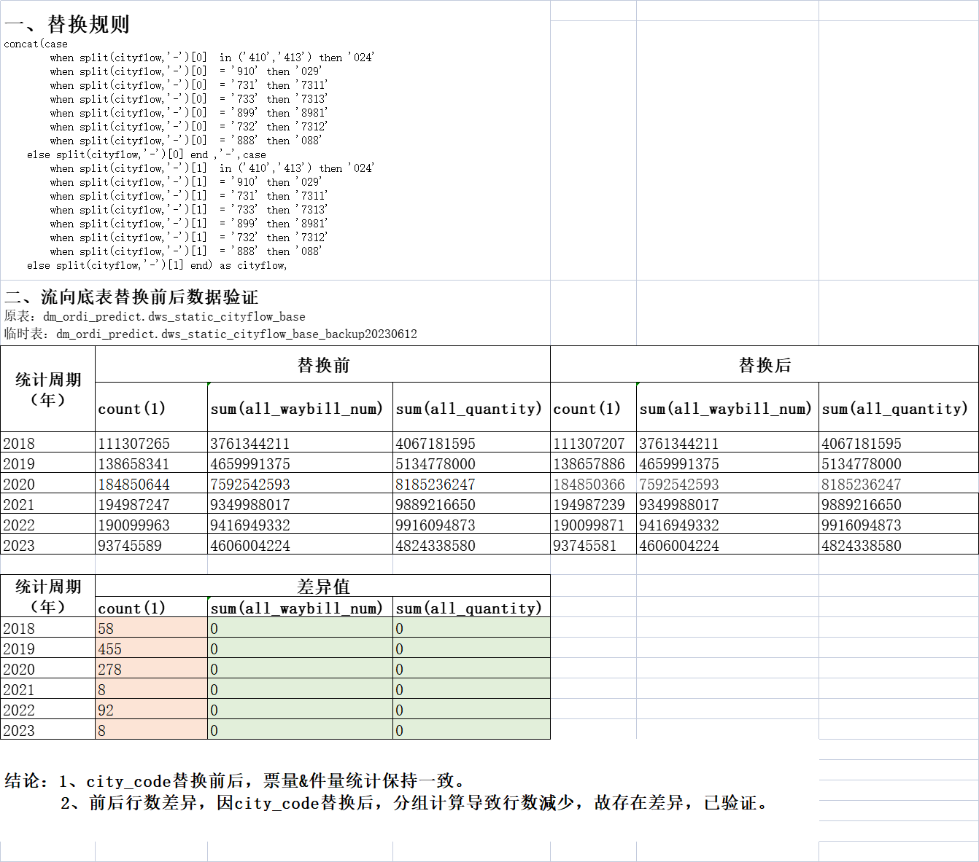
1、流向静态，动态底表去丰网 2、流向底表city_code重刷

